Sheet1
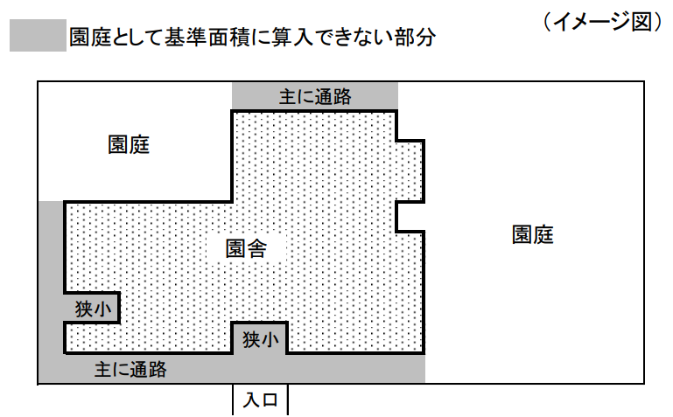
（別添４）
施 設 に 関 す る 調 書

１ 定員 |  |  |  |  |  |  |  |  |  |  |  |  |  |  | （単位：人、学級）
 | 区分 |  |  |  | ０歳児 |  | １歳児 | ２歳児 |  |  | ３歳児 |  |  | ４歳児 |  | ５歳児 |  | 合計
 | １号認定 |  |  |  |  |  |  |  |  |  | ④ |  |  | ⑥ |  | ⑧ |  | ⑩

 | ２・３号認定 |  |  |  | ① |  | ② | ③ |  |  | ⑤ |  |  | ⑦ |  | ⑨ |  | ⑪

 | 学 級 数 |  |  |  |  |  |  |  |  |  |  |  |  |  |  |  |  | ⑫

 | ※学級数は、定員に対応する学級を記入すること。

２ 施設の面積
(1) 園舎
 | 園舎の面積 |  |  | ⑬
 |  |  |  |  |  | ㎡

 | 室 名 等 |  |  | 面 積 |  |  | 基 準 |  |  |  |  |  |  |  |  |  |  |  | 備考
 |  |  |  |  |  |  | 積 算 |  |  | 面 積 |  |  | 積 算 |  |  |  | 面 積
 | ０．１歳 | 乳児室 |  | ㎡ |  |  | 3.3㎡× ほふく室定員（ａ） |  |  | ㎡ |  |  | (ａ）＝(①＋②)

 |  | ほふく室 |  | ㎡

 |  | 小 計 |  | ㎡ |  |  | 小 計（Ａ） |  |  | ㎡

 | ２歳 | 保育室 |  | ㎡ |  |  | 1.98㎡×定員 (1.98㎡×③) （Ｂ） |  |  | ㎡

 |  | 遊戯室 |  | ㎡

 |  | 小 計 |  | ㎡

 | ３歳以上 | 保育室 |  | ㎡ |  |  | 1.98㎡×定員 (1.98㎡×(⑤＋ ⑦＋⑨＋⑩) |  |  | ㎡ |  |  | 1学級 ：180㎡ 2学級以上： 320㎡＋ 100×(学級数-2)（Ｃ） (学級数＝⑫) |  |  |  | ㎡

 |  | 遊戯室 |  | ㎡

 |  | 小 計 |  | ㎡

 | 調理室 |  |  | ㎡
 | 職員室 |  |  | ㎡
 | 保健室（医務室） |  |  | ㎡
 | 便 所 |  |  | ㎡
 | 事務室 |  |  | ㎡
⑬＝⑭
 | その他 |  |  | ㎡
 | 合計 |  |  | ⑭ ㎡
 | ※「室名等」欄については、必要に応じて、一時保育室、地域子育て支援室等を追記してください。 ※園舎面積については、 幼保連携型認定こども園の場合は、⑬≧（A）＋（B）＋（C） 幼保連携型以外の認定こども園の場合は、⑬－（乳児室・ほふく室面積）－（２歳児に係る保育室・遊戯室面積）≧（C） となる必要があります。 ※図面等と面積を合わせること。

(2)園庭（屋外遊戯場）
 | 面 積 |  | 基 準 |  |  |  |  |  |  |  |  | 同一敷地内の別
 |  |  | 積 算 |  |  |  |  |  | 面積
 | ㎡ |  | 以下のア、イのいずれか大きい面積にウの面積を合算 ア 3.3㎡×満３歳以上の園児数 イ 2学級以下：330㎡＋30㎡×(学級数－1） 3学級以上：400㎡＋80㎡×(学級数－3） （学級数＝⑫） ウ 3.3㎡×満２歳以上満３歳未満の園児数 |  |  |  |  |  | ㎡ |  |  | 敷地内・その他

 | ※同一敷地内の別は、該当する状況に○を付けること。

３ 同一敷地外の建物等及び園庭（屋外遊戯場）の状況（同一敷地内にない場合）
 | 建 物 等 | （認定こども園を構成する建物等の距離又は移動時間）

 |  | （行事等における全員一斉の活動への配慮）

 |  | （子どもの移動時の安全確保）

 | 園庭（屋外遊戯場） ※代替地含む | （園舎との距離又は移動時間）

 |  | （子どもの移動時の安全確保）

 |  | （園庭での安全確保）

 |  | （利用時間の日常的な確保）

 | ※以下の書類を添付すること
 |  | ・認定こども園の位置及びその周辺の状況を示す地図
 |  | ・建物等の配置図
 |  | ・敷地、屋外遊戯場及び園舎の図面並びに写真

【面積】乳児室、ほふく室、保育室、遊戯室
乳児室又はほふく室は、０・１歳児１人につき３．３㎡以上、保育室は、２～５歳児１人につき１．９８㎡以上の面積が必要です。 国の基準では、乳児室の面積は、満２歳未満の子ども１人につき１．６５㎡以上ですが、ほふくをするまでには個人差があるため、３．３㎡以上の面積を確保ください。 なお、これらの面積は、有効面積（内法面積から造付け・固定造作物を除いた面積）で算出します。 【面積から除く造り付け・固定造作物】 （１）押入れ、ロッカー、収納スペース、こども用荷物収納棚等 （２）吊り押入れ、吊り戸棚（床上140cmの空間を確保したものは除く） （３）手洗い器 （４）ピアノ ※面積の算出方法（内法・有効面積）は、乳児室、ほふく室、保育室、遊戯室に適用します。

【面積】園庭
園庭は、園児が集団で遊びや運動を展開することができる連続性及び一体性のある空間を指します。そのため、敷地内の狭小な空地や、主に通路として使用される部分等は園庭の基準面積に参入できないことに留意してください。

